研发基地灯具招标清单
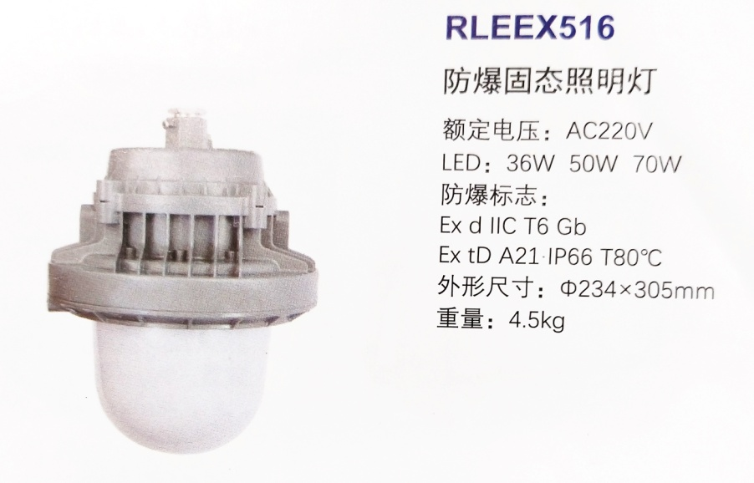

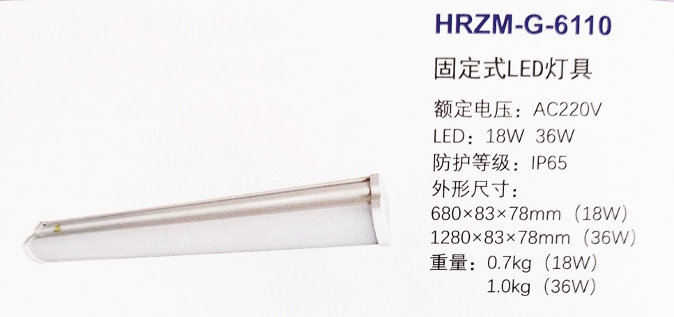
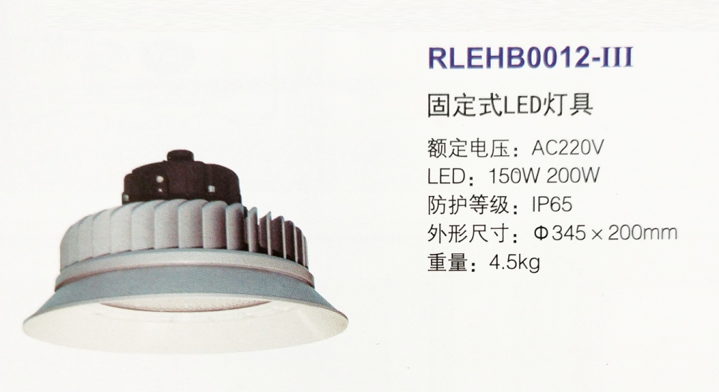
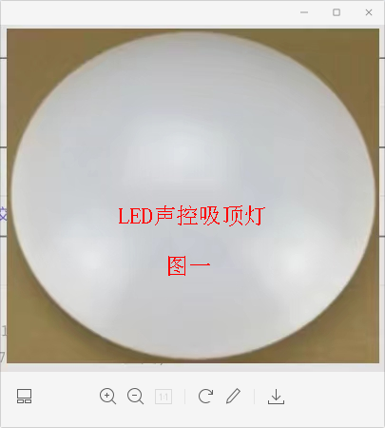
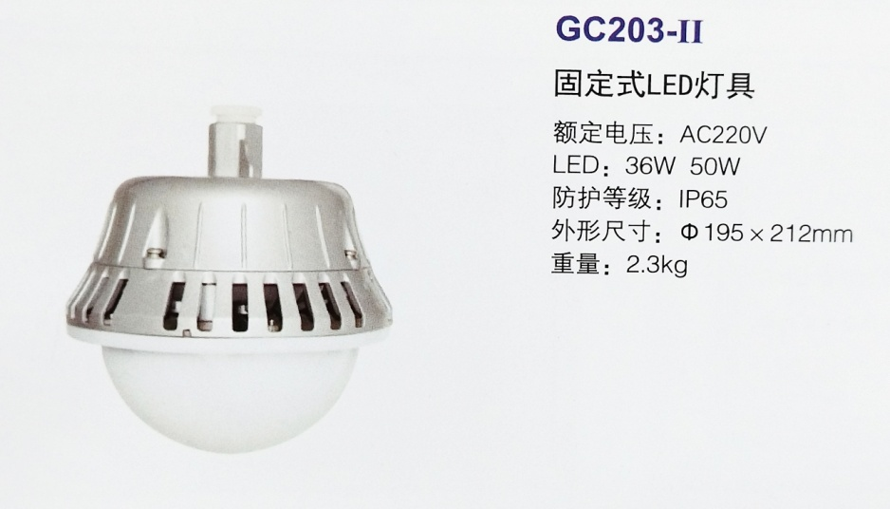
TGJA-WZ-202387招标技术清单
序号 | 材料名称 | 规格型号 | 单位 | 数量 | 执行标准 | 使用项目 | 使用部位（子项） | 交货地点 | 到货时间 | 到货联系人及电话 | 备注
1 | LED灯带（R01) |  | 米 | 510 | 国标 | 有色研发基地 | 检测楼 | 有色研发基地 | 2023-06-20 | 雷雄侠13866505573 | 附技术参数图，需要选样
2 | 可调角筒灯（R02) |  | 套 | 24 | 国标 | 有色研发基地 | 检测楼 | 有色研发基地 | 2023-06-20 | 雷雄侠13866505573 | 附技术参数图，需要选样
3 | 可调角筒灯（R03) |  | 套 | 372 | 国标 | 有色研发基地 | 检测楼 | 有色研发基地 | 2023-06-20 | 雷雄侠13866505573 | 附技术参数图，需要选样
4 | 可调角防雾筒灯（R04) |  | 套 | 12 | 国标 | 有色研发基地 | 检测楼 | 有色研发基地 | 2023-06-20 | 雷雄侠13866505573 | 附技术参数图，需要选样
5 | LED灯盘（R05) | 300*1200 | 套 | 250 | 国标 | 有色研发基地 | 检测楼 | 有色研发基地 | 2023-06-20 | 雷雄侠13866505573 | 附技术参数图，需要选样，灯具技术要求： 1 、符合GB/T17626.5-2008 标 准，满足GB7000.1-2015与GB7000.7-2005中振动标准， 2、灯具制造商符合ISO9001质量体系、ISO18001及ISO14001认证。 3、提供对应功率CCC或CQC认证及检测报告；功率因素≥0.95，显色指数≥70，色温5000K，功率35W。所投灯具使用的LED模组和电源连接组件须通过恒定湿热检测。 4、照明灯具电源品牌采用飞利浦、英飞特、茂硕等国内外一线品牌,芯片品牌采用CREE/ Lumileds/Osram/Nichia等国际品牌（提供原厂证明材料，LED芯片要提供进口报关单，且型号应与CCC报告中一致）。电源通过CCC强制性安全证，并提供电源厂家原厂授权书及电源CCC证书盖章复印件。 5、提供对应功率CCC或CQC认证及检测报告（报告中应显示LED光源品牌及恒流电源品牌）、国家电光源光效报告。 6、提供针对本项目开出的质量保证承诺书；所投灯具质保5年。
6 | LED灯盘（R06) | 300*1500 | 套 | 20 | 国标 | 有色研发基地 | 检测楼 | 有色研发基地 | 2023-06-20 | 雷雄侠13866505573 | 附技术参数图，需要选样，灯具技术要求： 1 、符合GB/T17626.5-2008 标 准，满足GB7000.1-2015与GB7000.7-2005中振动标准。 2、灯具制造商符合ISO9001质量体系、ISO18001及ISO14001认证。 3、提供对应功率CCC或CQC认证及检测报告；功率因素≥0.95，显色指数≥70，色温4000K。所投灯具使用的LED模组和电源连接组件通过恒定湿热检测。 4、照明灯具电源品牌采用飞利浦、英飞特、茂硕等国内外一线品牌,芯片品牌采用CREE/ Lumileds/Osram/Nichia等国际品牌（提供原厂证明材料，LED芯片要提供进口报关单，且型号应与CCC报告中一致）。电源通过CCC强制性安全证，并提供电源厂家原厂授权书及电源CCC证书盖章复印件。 5、提供对应功率CCC或CQC认证及检测报告（报告中应显示LED光源品牌及恒流电源品牌）、国家电光源光效报告。 6、提供针对本项目开出的质量保证承诺书；所投灯具质保5年。
7 | LED吸顶灯(声光控） |  | 套 | 12 | 国标 | 有色研发基地 | 检测楼 | 有色研发基地 | 2023-06-20 | 雷雄侠13866505573 | 20W，5000K，直径35cm,楼梯休息平台用，需要选样，灯具技术要求： 1、LED吸顶灯需要符合GB/T17626.5-2008标准，灯具外形为圆形；材质为铝合金表面高压静电粉未喷涂；透光罩采用PC防弹胶材质且具有防眩光功能，防护等级：IP54，防腐等级WF2, LED吸顶灯应为I类灯具。 2、灯具制造商符合ISO9001质量体系、ISO18001及ISO14001认证。 3、LED吸顶灯，提供对应功率CCC认证及检测报告；功率因素≥0.8，整灯光效光效≥100lm/W,显色指数≥70，色温5000K。 4、照明灯具电源品牌采用茂硕、英飞特、OSRAM等国内外一线品牌,芯片品牌采用 CREE/Lumileds/Osram/Nichia等国际品牌（提供证明材料），电源通过CCC强制性安全认证，并提供电源厂家原厂授权书及电源CCC证书盖章复件。 5、提供对应功率CCC认证及检测报告和光效报告 6、提供针对本项目开出的质量保证承诺书；所投灯具质保5年。 7、需选样。
8 | 吊线LED日光灯 |  | 套 | 279 | 国标 | 有色研发基地 | 检测楼 | 有色研发基地 | 2023-06-20 | 雷雄侠13866505573 | 1、36WLED三防灯需要符合GB/T17626.5-2008标准，满足GB7000.1-2015与GB7000.7-2005中振动标准。 2、灯具制造商符合ISO9001质量体系认证，灯具制造商符合ISO18001认证得，灯具制造商符合ISO14001认证。 3、36W LED三防灯灯具外形为长条形，长度1.2米；壳体材质为PC合金材质，散热片采用铝型材，表面喷砂氧化处理，防腐等级WF2，防护等级IP65。透光罩采用PC材质且具有防眩光功能。 4、36W LED三防灯，提供对应功率CCC或CQC认证及检测报告；功率因素≥0.95，显色指数≥70，色温5000K。所投灯具使用的LED模组和电源连接组件通过恒定湿热检测。 5、照明灯具电源品牌采用飞利浦、英飞特、茂硕等国内外一线品牌,芯片品牌采用CREE/ Lumileds/Osram/Nichia等国际品牌（提供原厂证明材料，LED芯片要提供进口报关单，且型号应与CCC报告中一致）。电源通过CCC强制性安全认证，并提供电源厂家原厂授权书及电源CCC证书盖章复印件。 6、提供对应功率CCC或CQC认证及检测报告（报告中应显示LED光源品牌及恒流电源品牌）。 7、提供针对本项目开出的质量保证承诺书；所投灯具质保5年。 8、需选样。
9 | 600*600LED平板灯 |  | 套 | 478 | 国标 | 有色研发基地 | 检测楼 | 有色研发基地 | 2023-06-20 | 雷雄侠13866505573 | 35W,5000K,超薄铝扣板专用，需要选样。灯具技术要求： 1、灯具采用侧发光设计，铝合金边框，美观耐用，不生锈。 透光罩应设计合理，无眩光，光线柔和长期使用不变老化变黄。灯具应具有在环境温度－10℃～＋40℃范围内50000小时寿命后具有70%的光通量维持率，电源的3C认证及第三方检测报告。 2、灯具制造商符合ISO9001质量体系、ISO18001及ISO14001认证。 3、提供对应功率CCC认证及检测报告；功率因素≥0.95，整灯光效光效≥100lm/W并提供国家电光源光效报告,光源显色指数：Ra≥80；眩光指数:UGR≤20或满足国家标准要求 。防护等级IP42，色温5000K。 4、照明灯具电源品牌采用欧司朗、茂硕等国内外一线品牌,芯片品牌采用CREE/Lumileds/Osram/Nichia等国际品牌（提供原厂证明材料，LED芯片要提供进口报关单，且型号应与CCC报告中一致）。 5、提供对应功率 CCC 认证及国家电光源光效检测报告、阻燃报告（CCC 报告中要体现灯具所使用的驱动电源品牌和 LED 光源品牌）。 6、提供针对本项目开出的质量保证承诺书；所投灯具质保5年。
10 | 防爆灯 | RLEEX516-XL36 | 盏 | 8 |  | 有色研发基地 | 综合仓库 | 有色研发基地 | 2023.6.20 | 雷雄侠13866505573 | 1、36W防爆固态照明灯需要符合GB/T17626.5-2008标准，LED灯具需要满足GB7000.1-2015与GB7000.7-2005中振动标准。 2、灯具制造商符合ISO9001质量体系认证，灯具制造商符合ISO18001认证得，灯具制造商符合ISO14001认证。 3、照明灯具电源品牌采用明纬、茂硕、英飞特、OSRAM等国内外一线品牌,芯片品牌采用 CREE/ Lumileds/Osram等国际品牌（提供证明材料），电源通过CCC强制性安全认证，并提供电源厂家原厂授权书及电源CCC证书盖章复印件。 ★4、整灯光效：≥120lm/w；防护等级：≥IP66；防腐等级：WF2；执行标准：GB3836.1、GB3836.2、GB12476.1；防爆标志：≥Exd IIC T6 Gb ,ExtD A21 IP66 T80℃（国家防爆产品质量监督检验中心（天津）检测报告及防爆合格证）； ★5、热剧变试验：喷水温度：10±5℃，透明件不应破裂；耐热耐寒试验：高温90℃，湿度90%环境下连续储存四周，低温-25℃环境下连续储存24h，灯具不应损坏或变形； ★6、抗冲击试验：试验温度：金属及玻璃部件：（20±5℃）；外壳冲击能量：7.0J，透明件冲击能量：4.0J；灯具不应损坏； ★7、外壳耐压试验：进行1.5倍参考压力的动压试验，灯具不应损坏或变形；内部点燃的不传爆试验：5次点燃灯具内部，灯具不应传爆； 8、灯具外壳采用铝合金压铸成型，高强度；表面高压静电粉末喷涂处理，耐腐蚀；科学的密封结构设计及密封条嵌入方式，具有良好的防护性能；灯具采用螺纹隔爆、平面隔爆及圆筒隔爆结构，防爆性能优良； 10、技术参数“★”标识项，需提供对应的认证证书、检测报告。 11、需选样。
11 | 支架灯 | HRZM-G-6110-XL36 | 盏 | 28 |  | 有色研发基地 | 车间一 | 有色研发基地 | 2023.6.20 | 雷雄侠13866505573 | 1、36WLED三防灯需要符合GB/T17626.5-2008标准，满足GB7000.1-2015与GB7000.7-2005中振动标准。 2、灯具制造商符合ISO9001质量体系认证，灯具制造商符合ISO18001认证得，灯具制造商符合ISO14001认证。 3、36W LED三防灯灯具外形为长条形，长度1.2米；壳体材质为PC合金材质，散热片采用铝型材，表面喷砂氧化处理，防腐等级WF2，防护等级IP65。透光罩采用PC材质且具有防眩光功能。 4、36W LED三防灯，提供对应功率CCC或CQC认证及检测报告；功率因素≥0.95，显色指数≥70，色温5000K。所投灯具使用的LED模组和电源连接组件通过恒定湿热检测。 5、照明灯具电源品牌采用飞利浦、英飞特、茂硕等国内外一线品牌,芯片品牌采用CREE/ Lumileds/Osram/Nichia等国际品牌（提供原厂证明材料，LED芯片要提供进口报关单，且型号应与CCC报告中一致）。电源通过CCC强制性安全认证，并提供电源厂家原厂授权书及电源CCC证书盖章复印件。 6、提供对应功率CCC或CQC认证及检测报告（报告中应显示LED光源品牌及恒流电源品牌）。 7、提供针对本项目开出的质量保证承诺书；所投灯具质保5年。 8、需选样。
12 | 带蓄电池应急灯 | HRZM-G-6110-XL36-J | 盏 | 2 |  | 有色研发基地 | 车间一 | 有色研发基地 | 2023.6.20 | 雷雄侠13866505573 | 1、36WLED三防灯需要符合GB/T17626.5-2008标准，满足GB7000.1-2015与GB7000.7-2005中振动标准；应急时间≥90分钟。 2、灯具制造商符合ISO9001质量体系认证，灯具制造商符合ISO18001认证得，灯具制造商符合ISO14001认证。 3、36W LED三防灯灯具外形为长条形，长度1.2米；壳体材质为PC合金材质，散热片采用铝型材，表面喷砂氧化处理，防腐等级WF2，防护等级IP65。透光罩采用PC材质且具有防眩光功能。 4、36W LED三防灯，提供对应功率CCC或CQC认证及检测报告；功率因素≥0.95，显色指数≥70，色温5000K。所投灯具使用的LED模组和电源连接组件通过恒定湿热检测。 5、照明灯具电源品牌采用飞利浦、英飞特、茂硕等国内外一线品牌,芯片品牌采用CREE/ Lumileds/Osram/Nichia等国际品牌（提供原厂证明材料，LED芯片要提供进口报关单，且型号应与CCC报告中一致）。电源通过CCC强制性安全认证，并提供电源厂家原厂授权书及电源CCC证书盖章复印件。 6、提供对应功率CCC或CQC认证及检测报告（报告中应显示LED光源品牌及恒流电源品牌）。 7、提供针对本项目开出的质量保证承诺书；所投灯具质保5年。 8、需选样。
13 | 固定式LED灯具 | RLEHB0012-III | 盏 | 19 |  | 有色研发基地 | 车间一 | 有色研发基地 | 2023.6.20 | 雷雄侠13866505573 | 1. 200WLED天棚灯需要符合GB/T17626.5-2008标准，并通过4 KV浪涌（冲击）LED灯具需要满足GB7000.1-2015与GB7000.7-2005中振动标准。 2. 灯具制造商符合ISO9001质量体系认证。灯具制造商符合ISO18001认证得。灯具制造商符合ISO14001认证。 3. 200WLED天棚灯，提供对应功率CQC认证及检测报告；功率因素≥0.98，整灯光效光效≥150lm/W,显色指数≥70，防护等级：IP65，电源防护等级：IP67，防腐等级：WF2。色温5000K。所投灯具使用的LED模组和电源连接组件通过恒定湿热。 4. 照明灯具电源品牌采用明纬、茂硕、英飞特、OSRAM等国内外一线品牌,芯片品牌采用 CREE/ Lumileds/Osram等国际品牌（提供原厂证明材料），电源通过CCC强制性安全认证，并提供电源厂家原厂授权书及电源CCC证书盖章复印件。 5. LED灯具需要符合GB/T17626.5-2008标准，并通过4 KV浪涌（冲击）测试。 6. LED灯具需要满足GB7000.1-2015与GB7000.7-2005中振动标准。 7. 提供对应功率CQC认证及检测报告（报告中应显示LED光源品牌及恒流电源品牌）、国家电光源光效检测报告、浪涌报告（证书可通过二维码扫描查询）。提供针对本项目开出的质量保证承诺书；所投灯具质保5年。 8、需选样。
14 | 工厂投光灯 | GC203-XL36 | 盏 | 12 |  | 有色研发基地 | 车间一 | 有色研发基地 | 2023.6.20 | 雷雄侠13866505573 | 1、36WLED低悬挂固定灯需要符合GB/T17626.5-2008标准，并通过 2 KV 浪涌（冲击）LED灯具需要满足GB7000.1-2015与GB7000.7-2005中振动标准。 2、灯具制造商符合ISO9001质量体系认证，灯具制造商符合ISO18001认证得， 灯具制造商符合ISO14001认证。 3、50WLED低悬挂固定灯，提供对应功率CQC认证及检测报告；功率因素≥0.98，整灯光效光效≥120lm/W,显色指数≥70，防护等级IP65，电源防护等级IP67。色温5000K。所投灯具使用的LED模组和电源连接组件通过恒定湿热。 4、照明灯具电源品牌采用明纬、茂硕、英飞特、OSRAM等国内外一线品牌,芯片品牌采用 CREE/ Lumileds/Osram等国际品牌（提供原厂证明材料，LED芯片要提供进口报关单，且型号应与CCC报告中一致），电源通过CCC强制性安全认证，并提供电源厂家原厂授权书及电源CCC证书盖章复印件。 5、LED灯具需要符合GB/T17626.5-2008标准，并通过2 KV浪涌（冲击）测试。 6、LED灯具需要满足GB7000.1-2015与GB7000.7-2005中振动标准。 7、提供对应功率CQC认证及检测报告（报告中应显示LED光源品牌及恒流电源品牌）、国家电光源光效检测报告、浪涌报告（证书可通过二维码扫描查询）。 8、需选样。
15 | LED声控吸顶灯 | 12W，300mm | 盏 | 6 |  | 有色研发基地 | 车间一 | 有色研发基地 | 2023.6.20 | 雷雄侠13866505573 | 附图(一），需要选样

